CollectiveAccess
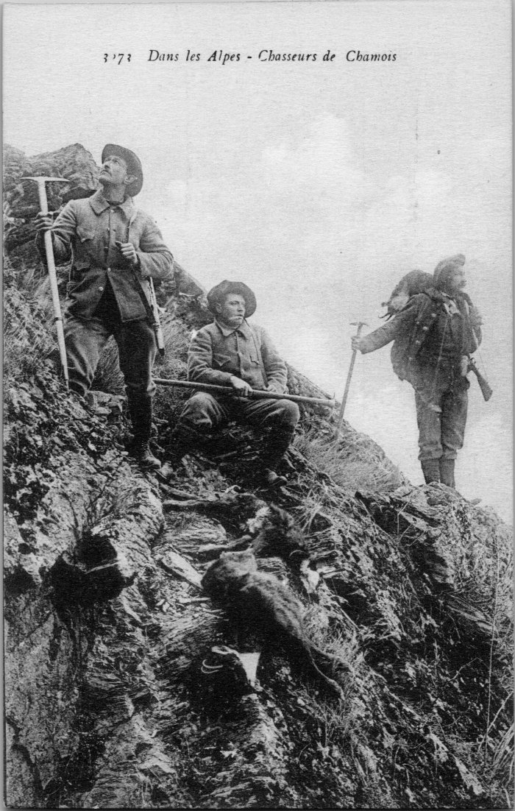
Image | Object | Description | Date
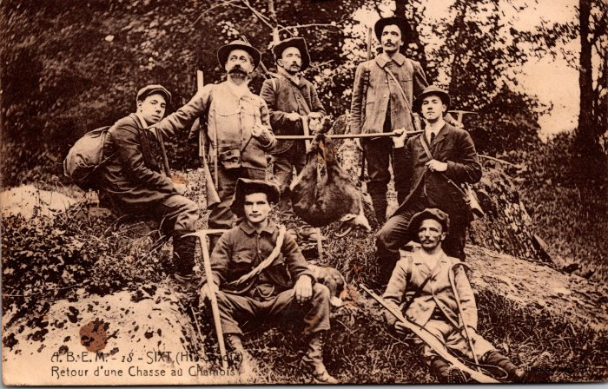 | Retour d’une chasse au chamois (2-242) | Retour d’une chasse au chamois
 | Photo des chasseurs de chamois (2-4497) | Photo des chasseurs de chamois
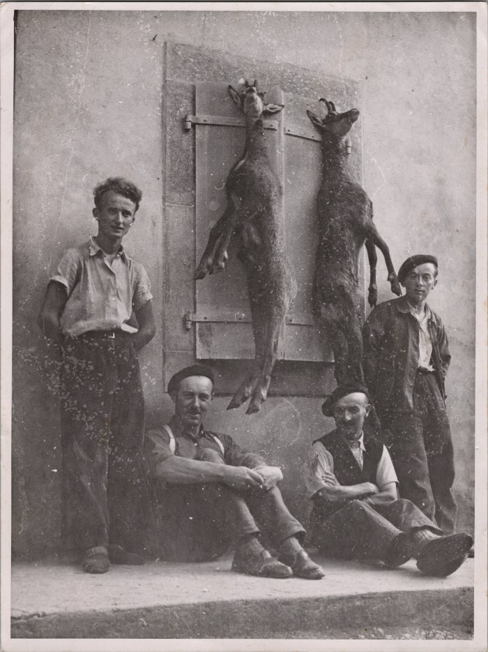
 | Retour de chasse au chamois (22-001) | Retour de chasse au chamois De droite à gauche : RICHARD Pierre, RICHARD Auguste, MOGENIER Joseph Clément, RICHARD André
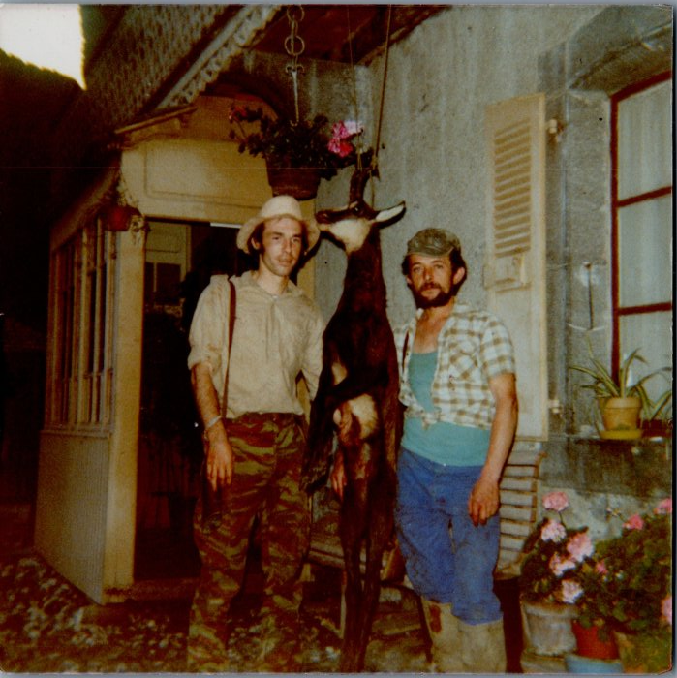
 | Retour de chasse au chamois d’André MOCCAND et Claude MOCCAND JACQUET (6-014) | Retour de chasse au chamois d’André MOCCAND et Claude MOCCAND JACQUET

